상품제안서
[송월타올] 송월 트럼프 에이스 150g | 상품코드: F15582

 |  |  |  |  |  |  | 02-412-0044 | www.easy1.co.kr
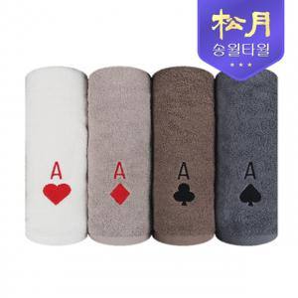

【상세/제작정보】 | 피부자극이 없는 최고급30수 100%순면

【인쇄/포장옵션】 | 실크, 자수 / 포장지포장

【공급단가】 | 수량 | 100~ | 300~ | 500~ | 1,000~ | 2,000~
*VAT별도 | 단가 | 5,140원 | 4,990원 | 4,870원 | 4,680원 | 4,560원

【상품 URL】 | https://easy1.co.kr:443/src/goods_detail.php?gdno=15582

